Français_24.10.2022
Type | Description | Fabricant ou fournisseur | Adresse / Contact | Site web | Autre | Photo
Fil avec poignée isolante (Guide pratique p. 15) |  | Berweger GmbH | Kappelerstrasse 1b 8926 Uerzlikon info@berweger-gmbh.ch +41 (0)44 764 12 31 | www.berweger-gmbh.ch
 |  | Gallagher Europe | Zürcherstrasse 499 9015 St. Gallen +41 (0)71 313 29 50 | www.gallagher.eu/de_ch
 |  | Hauptner | +41 (0)62 539 14 87 | www.hauptner.ch
 | Ressort de fermeture | Landi |  | www.landi.ch
 |  | VOSS Weidezaun-Shop.ch | shop@weidezaun-shop.ch +41 (0)41 508 70 97 | www.weidezaun-shop.ch
Barre pivotante (Guide pratique p. 16) |  | Heval AG | info@heval.ch Lenzerheide +41 (0)81 384 63 45 | www.heval.ch
Arceau en métal / Passage électrifié (Guide pratique p. 17) |  | Werkhof Mettlen (Gemeinde Saanen) | Peter Friedli +41 (0)33 744 44 47
Perche de plastique / Barrière à bétail électrifiée (Guide pratique p. 18) | Portillon électrique | Berweger GmbH | Kappelerstrasse 1b 8926 Uerzlikon info@berweger-gmbh.ch +41 (0)44 764 12 31 | www.berweger-gmbh.ch
 | Weidezaunschliesser | Bucher Swing and Close | Zinkereistrasse 21 8633 Wolfhausen info@swingandclose.ch +41 (0)78 602 94 49 | http://www.swingandclose.ch
 | Portillon électrique | Faie Versand Schweiz GmbH | Bahnhofstrasse 13 3506 Grosshöchstetten info@berweger-gmbh.ch +41 (0)44 764 12 31 | www.faie.ch
 |  | Gallagher Europe | Zürcherstrasse 499 9015 St. Gallen +41 (0)71 313 29 50 | www.gallagher.eu/de_ch
Passage à chicane (Guide pratique p. 19) |  | Wolfisberg Metallbau AG | Pilatusstrasse 4 6060 Sarnen info@wolfisberg-metallbau.ch +41 (0)660 12 19 | http://www.wolfisberg-metallbau.ch/
Barrière articulée (Guide pratique p. 20) |  | Bossag Gelterkinden AG | Chapfweg 5 4460 Gelterkinden info@bossag.ch +41 (0)61 985 95 60 | https://www.bossag.ch/ |  | 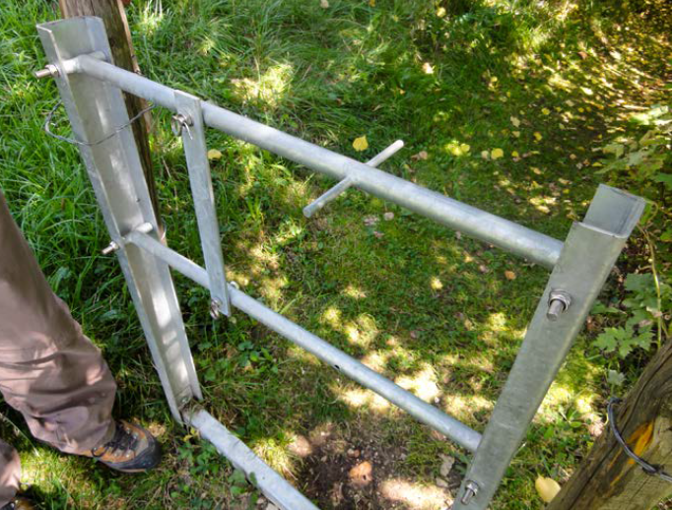
 | Berner Modell | Jakob Trummer | Lindenstrasse 2 3713 Reichenbach |  | Feuille de normes (Berner Wanderwege)
Barrière articulée avec supplément pour jeune bétail : Halbmondsicherungs-element |  | Bossag Gelterkinden AG | Chapfweg 5 4460 Gelterkinden info@bossag.ch +41 (0)61 985 95 60 | https://www.bossag.ch/
 |  | Jakob Trummer | Lindenstrasse 2 3713 Reichenbach
Tourniquet (Guide pratique p. 22) | Tourniquet de Gafner | Gafner Maschinenbau AG | Chefiholzstrasse 1 8637 Laupen-Wald info@gafner-streuer.ch +41 (0)55 246 34 15 | www.gafner-streuer.ch
Enjambement (Guide pratique p. 23) |  | Bikepass | Im Rüteli 19 8762 Schwanden info@bikepass.ch +41 (0)79 339 31 55 | www.bikepass.ch
 |  | CMFP Costa | Les Marcellins F-69910 Villié-Morgon contact@cmfp-costa.com | https://www.cmfp-costa.com/realisations/passage-paturage-r2.php |  | 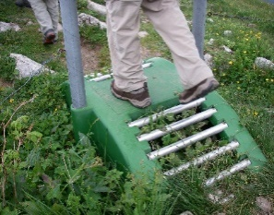
 |  | Rovagro AG | Unterdorf 28 6246 Altishofen info@rovagro.ch +41 (0)62 756 41 33 | www.rovagro.ch
 | Passage de clôture de pâturage | Tschenett Metallbau | Palü Daint 111 7537 Müstair 081 858 59 63 | https://metallbausa.ch/
 | Pont VTT | job vision ob-/nidwalden | Am Bergli 41 6370 Stans info@jobvision.ch +41 (0)41 618 35 00 | www.jobvision.ch | Schéma de construction "Pont VTT"
 | Passage pour VTT | Guido Schweizer | Quadra 37 7134 Obersaxen guido.schweizer@sunrise.ch +41 (0)79 254 19 03 | https://www.ferien-obersaxen.ch/bike%C3%BCbergang/
 | Passage pour VTT, convient au petit bétail | Guido Schweizer | Quadra 37 7134 Obersaxen guido.schweizer@sunrise.ch +41 (0)79 254 19 03 | https://www.ferien-obersaxen.ch/bike%C3%BCbergang/
 | Chevalet de support pour la rampe en treillis | Ughini Metallbau AG | Italienische Strasse 33 7408 Cazis info@ughini.ch +41 (0)81 650 03 03 | https://www.ughini.ch/ | Schéma de construction du chevalet de support
Portail battant (Guide pratique p. 24) |  | Bauamt Wolfhalden | Werner Schmid bauamt@wolfhalden.ch +41 71 898 82 89 +41 79 646 04 00
 | FlowGate | Eymannwerks GmbH | Alex Eymann Bodenstrasse 50 3818 Grindelwald eymannwerks@gmail.com +41 (0) 79 443 14 33 | https://www.eywerks.com/
 | Portillon à fermeture automatique | Rovagro AG | Unterdorf 28 6246 Altishofen info@rovagro.ch +41 (0)62 756 41 33 | www.rovagro.ch
 | Rus©hGate | Rusch Work | Christian Rusch Bäbelers 18 9050 Appenzell rusch.work@gmail.com |  | https://www.youtube.com/watch?v=Aa3P8iG8JWQ https://www.youtube.com/watch?v=FnhgOw8CmP4
 | Trailgate | Zaunteam | 0800 84 86 88 (gratuit) | www.zaunteam.ch
Portail avec fermeture (Guide pratique p. 25) |  | Bösch Spenglerei Sanitär AG | Hauptstrasse 51 9650 Nesslau-Neu St. Johann info@spenglerei-sanitaer-boesch.ch +41 (0)71 994 20 40 | http://www.spenglerei-sanitaer-boesch.ch/
 |  | Gallagher Europe | Zürcherstrasse 499 9015 St. Gallen +41 (0)71 313 29 50 | www.gallagher.eu/de_ch
 |  | Gebr. Huser AG | Munzenrietstrasse 31 9658 Wildhaus werk.huser@bluewin.ch +41 (0)71 999 31 77 | http://www.gebr-huser.ch
 |  | Hauptner | +41 (0)62 539 14 87 | www.hauptner.ch
 |  | Haus und Hof AG | Postweg 3 3367 Thörigen info@hausundhofag.ch +41 (0)62 961 40 84 | www.hausundhofag.ch
 | V-Wippe | Schlosserei Rohrer | 6073 Flüeli-Ranft theo.rohrer@rohrer-schlosserei.ch +41 (0)41 660 22 04
 |  | Zaunteam | 0800 84 86 88 (gratis) | www.zaunteam.ch
Portail pour mouton | Porte électrifiée | Gallagher Europe | Zürcherstrasse 499 9015 St. Gallen +41 (0)71 313 29 50 | www.gallagher.eu/de_ch
 | Porte pour grillage pour enclos électrifié | Hauptner | +41 (0)62 539 14 87 | www.hauptner.ch
 |  | Rovagro AG | Unterdorf 28 6246 Altishofen info@rovagro.ch +41 (0)62 756 41 33 | www.rovagro.ch
 | Rus©hGate Stop au loup | Rusch Work | Christian Rusch Bäbelers 18 9050 Appenzell rusch.work@gmail.com |  | https://www.youtube.com/watch?v=jCfHUc7Vzs4
Portail pour chevaux (Guide pratique p. 26) |  | Pascal Maitre | Rue des Montates 19 2855 Glovelier pascal.maitre@divart.ch +41 (0)78 406 400 9
 | Portillon à fermeture automatique | Rovagro AG | Unterdorf 28 6246 Altishofen info@rovagro.ch +41 (0)62 756 41 33 | www.rovagro.ch
Passage canadien (Guide pratique p. 27) |  | Arthur Weber AG | Wintersried 7 6423 Seewen info@arthurweber.ch +41 (0) 41 819 06 06 | www.arthurweber.ch
 |  | Rovagro AG | Unterdorf 28 6246 Altishofen info@rovagro.ch +41 (0)62 756 41 33 | www.rovagro.ch
Divers | Passage à niveau dans le pré des vaches | Christian Herter GmbH | Laupenstrasse 3 8636 Wald herter.ch@bluewin.ch +41 (0)55 246 50 05 +41 (0)79 693 87 16

